상품제안서
파카 조터N 스텐레스스틸 GT볼펜 | 상품코드: F03535

 |  |  |  |  |  |  | 02-412-0044 | www.easy1.co.kr
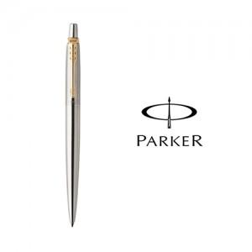

【상세/제작정보】 | 1945 출시되어 파카 기술의 결정품이라고 할 수 있는 조터볼펜

【인쇄/포장옵션】 | 레이저, 개별인쇄 / 포장지포장

【공급단가】 | 수량 | 50~ | 100~ | 500~ | 1,000~ | 2,000~
*VAT별도 | 단가 | 20,040원 | 19,300원 | 18,560원 | 17,820원 | 17,370원

【상품 URL】 | https://dev.easy1.co.kr:443/src/goods_detail.php?gdno=3535

